Topologia-P1
Topologia | Pasos para el análisis de riesgo:
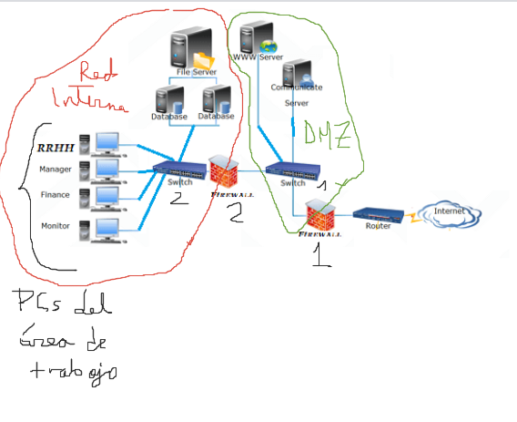
 | ==========================
 | 1. Identificar la topología
 | 2. Identificar activos con sus amenazas y vulnerabilidades
 | 3. Medir el riesgo (Matríz clásica, FINOL, AS/NZ, ISO27001, etc.)
 | 4. Priorizar el riesgo
 | 5. Gestión de riesgo:
 | - asumir
 | - mitigar
 | - transferir
 | - eliminar

